consegne
ESERCIZIO 1)
Utilizzate il foglio “Venditeˮ. Create una tabella pivot per analizzare il totale delle vendite per ogni categoria di prodotto. Approfondite le vendite per ogni punto vendita allʼinterno di ogni categoria di prodotto. Tramite la formattazione condizionale, evidenziate i prodotti più venduti.
ESERCIZIO 4)
Utilizzate il foglio “Social Mediaˮ. Create un grafico a dispersione (scatterplot) che mostri il tasso di interazione medio per ogni influencer. Etichettate ogni punto con il nome dellʼinfluencer. Aggiungete una linea di tendenza per evidenziare lʼandamento generale del tasso di interazione.

Esercizio 2)
Utilizzate il foglio “Performancesˮ. Create una tabella pivot per analizzare le prestazioni medie per dipartimento. Filtrate i dati in modo da evidenziare solo i dipendenti con performance superiori a 4.0. Create un campo calcolato in cui evidenziare la differenza di performance (in percentuale) rispetto allʼanno precedente.
ESERCIZIO 5)
Utilizzate il foglio “Social Mediaˮ. Osservate i nomi degli influencer. Utilizzando la prima parte del nome come riferimento, generate una nuova colonna “Categoriaˮ ed assegnate ad ogni influencer una di queste quattro: benessere, fashion, tech, arte. Se credete che un influencer non rientri in una di queste quattro categorie, etichettatelo come “altroˮ. Utilizzando una tabella pivot determinate la categoria con il numero complessivo più alto di like e commenti combinati. Utilizzando una tabella pivot, identificate il totale di like e commenti combinati per ciascun influencer in ogni categoria. Create un grafico a barre che mostri i like e i commenti per ciascun influencer in ogni categoria. Create una reportistica per i dati ottenuti, utilizzando i layout di stampa ed eventuali grafici aggiuntivi, cercando di raggruppare un singolo insight (punto interessante emerso dalla vostra analisi) per pagina.

ESERCIZIO 3)
Utilizzate il foglio “Social Mediaˮ Calcolate, in una nuova colonna, la crescita dei follower per ciascun influencer. Calcolate il tasso di interazione (numero di like sommato al numero di commenti) medio per ciascun post. Identificate i tre influencer più popolari in base al numero di like e commenti e assegnate un colore di sfondo alle righe relative.

PIVOT VENDITE
Somma di VENDITE | Etichette di colonna
Etichette di riga | Keyboard | Laptop | Monitor | Mouse | Router | Smartphone | Tablet | Totale complessivo
PV001 | 45,000€ | 84,000€ | 15,000€ | 52,000€ | 22,000€ | 48,000€ | 21,000€ | 287,000€
PV002 | 48,000€ | 48,000€ | 11,000€ | 24,000€ | 28,000€ | 79,000€ | 24,000€ | 262,000€
PV003 | 45,000€ | 24,000€ | 28,000€ | 24,000€ | 10,000€ | 13,000€ | 72,000€ | 216,000€
PV004 | 17,000€ | 30,000€ | 75,000€ | 44,000€ | 22,000€ | 27,000€ | 49,000€ | 264,000€
PV005 | 32,000€ | 67,000€ | 24,000€ | 36,000€ | 45,000€ | 22,000€ | 17,000€ | 243,000€
PV006 | 22,000€ | 50,000€ | 46,000€ | 13,000€ | 58,000€ | 51,000€ | 49,000€ | 289,000€
PV007 | 36,000€ | 28,000€ | 65,000€ | 24,000€ | 25,000€ | 36,000€ | 38,000€ | 252,000€
PV008 | 60,000€ | 9,000€ | 26,000€ | 42,000€ | 29,000€ | 27,000€ | 29,000€ | 222,000€
PV009 | 11,000€ | 15,000€ | 52,000€ | 50,000€ | 50,000€ | 14,000€ | 19,000€ | 211,000€
PV010 | 28,000€ | 83,000€ | 28,000€ | 50,000€ | 42,000€ | 40,000€ | 26,000€ | 297,000€
Totale complessivo | 344,000€ | 438,000€ | 370,000€ | 359,000€ | 331,000€ | 357,000€ | 344,000€ | 2,543,000€

Dalla tabella si può vedere in quali punti vendita si è venduto maggiormente un prodotto, per esempio, le tastiere son state vendute meggiormente nel PV008 ed i Laptop nel PV001 ecc.
Inoltre è possibile vedere quale prodotto ha generato più guadagno in ogni punto vendita, per esempio, nel PV001 il prodotto che ha generato più guadagno è il Laptop, mentre nel punto vendita PV002 è lo Smartphone.

visualizzando i risultati delle vendite come % di colonna, vediamo quale punto vendita ha generato una percentuale maggiore di guadagno.
Somma di VENDITE | Etichette di colonna
Etichette di riga | Keyboard | Laptop | Monitor | Mouse | Router | Smartphone | Tablet | Totale complessivo
PV001 | 13.08% | 19.18% | 4.05% | 14.48% | 6.65% | 13.45% | 6.10% | 11.29%
PV002 | 13.95% | 10.96% | 2.97% | 6.69% | 8.46% | 22.13% | 6.98% | 10.30%
PV003 | 13.08% | 5.48% | 7.57% | 6.69% | 3.02% | 3.64% | 20.93% | 8.49%
PV004 | 4.94% | 6.85% | 20.27% | 12.26% | 6.65% | 7.56% | 14.24% | 10.38%
PV005 | 9.30% | 15.30% | 6.49% | 10.03% | 13.60% | 6.16% | 4.94% | 9.56%
PV006 | 6.40% | 11.42% | 12.43% | 3.62% | 17.52% | 14.29% | 14.24% | 11.36%
PV007 | 10.47% | 6.39% | 17.57% | 6.69% | 7.55% | 10.08% | 11.05% | 9.91%
PV008 | 17.44% | 2.05% | 7.03% | 11.70% | 8.76% | 7.56% | 8.43% | 8.73%
PV009 | 3.20% | 3.42% | 14.05% | 13.93% | 15.11% | 3.92% | 5.52% | 8.30%
PV010 | 8.14% | 18.95% | 7.57% | 13.93% | 12.69% | 11.20% | 7.56% | 11.68%
Totale complessivo | 100.00% | 100.00% | 100.00% | 100.00% | 100.00% | 100.00% | 100.00% | 100.00%

visualizzando i risultati delle vendite come % di riga, vediamo quale prodotto ha generato una percentuale maggiore di guadagno.
Somma di VENDITE | Etichette di colonna
Etichette di riga | Keyboard | Laptop | Monitor | Mouse | Router | Smartphone | Tablet | Totale complessivo
PV001 | 15.68% | 29.27% | 5.23% | 18.12% | 7.67% | 16.72% | 7.32% | 100.00%
PV002 | 18.32% | 18.32% | 4.20% | 9.16% | 10.69% | 30.15% | 9.16% | 100.00%
PV003 | 20.83% | 11.11% | 12.96% | 11.11% | 4.63% | 6.02% | 33.33% | 100.00%
PV004 | 6.44% | 11.36% | 28.41% | 16.67% | 8.33% | 10.23% | 18.56% | 100.00%
PV005 | 13.17% | 27.57% | 9.88% | 14.81% | 18.52% | 9.05% | 7.00% | 100.00%
PV006 | 7.61% | 17.30% | 15.92% | 4.50% | 20.07% | 17.65% | 16.96% | 100.00%
PV007 | 14.29% | 11.11% | 25.79% | 9.52% | 9.92% | 14.29% | 15.08% | 100.00%
PV008 | 27.03% | 4.05% | 11.71% | 18.92% | 13.06% | 12.16% | 13.06% | 100.00%
PV009 | 5.21% | 7.11% | 24.64% | 23.70% | 23.70% | 6.64% | 9.00% | 100.00%
PV010 | 9.43% | 27.95% | 9.43% | 16.84% | 14.14% | 13.47% | 8.75% | 100.00%
Totale complessivo | 13.53% | 17.22% | 14.55% | 14.12% | 13.02% | 14.04% | 13.53% | 100.00%

Social Media
Influencer | Data di Inizio | Follower Iniziali | Follower Finali | Post | Like | Commenti | Crescita follower | Tasso di interazione relativo | somma commenti + like | Categoria | influencer | commenti + like | Crescita follower | Influencer
Fashionista | 2023-01-03 | 10,000 | 12,500 | 20 | 500 | 50 | 25% | 28 | 550 | fashion | Fashionista | 550 | 25% | Fashionista
TechGuru | 2023-01-05 | 15,000 | 18,200 | 25 | 700 | 65 | 21% | 31 | 765 | tech | TechGuru | 765 | 21% | TechGuru
HomeDecorPro | 2023-01-08 | 8,000 | 9,500 | 15 | 350 | 30 | 19% | 25 | 380 | altro | HomeDecorPro | 380 | 19% | HomeDecorPro
FitnessFreak | 2023-01-10 | 20,000 | 22,800 | 30 | 900 | 80 | 14% | 33 | 980 | benessere | FitnessFreak | 980 | 14% | FitnessFreak
FoodieLover | 2023-01-15 | 12,000 | 14,500 | 18 | 600 | 55 | 21% | 36 | 655 | altro | FoodieLover | 655 | 21% | FoodieLover
AdventureJunkie | 2023-01-18 | 25,000 | 27,500 | 35 | 1200 | 100 | 10% | 37 | 1300 | altro | AdventureJunkie | 1300 | 10% | AdventureJunkie
PetWhisperer | 2023-01-22 | 30,000 | 35,000 | 40 | 1500.00 | 120 | 17% | 41 | 1620 | altro | PetWhisperer | 1620 | 17% | PetWhisperer
BeautyQueen | 2023-01-25 | 18,000 | 20,500 | 28 | 800 | 70 | 14% | 31 | 870 | fashion | BeautyQueen | 870 | 14% | BeautyQueen
DIYMaster | 2023-01-28 | 22,000 | 24,800 | 32 | 1000 | 90 | 13% | 34 | 1090 | altro | DIYMaster | 1090 | 13% | DIYMaster
MusicMaestro | 2023-02-01 | 14,000 | 16,500 | 22 | 450 | 40 | 18% | 22 | 490 | arte | MusicMaestro | 490 | 18% | MusicMaestro
GamerLegend | 2023-02-05 | 16,000 | 18,200 | 27 | 700 | 60 | 14% | 28 | 760 | tech | GamerLegend | 760 | 14% | GamerLegend
MovieBuff | 2023-02-10 | 11,000 | 12,800 | 21 | 550 | 45 | 16% | 28 | 595 | arte | MovieBuff | 1305 | 16% | MovieBuff
ArtAficionado | 2023-02-15 | 28,000 | 30,500 | 38 | 1200 | 110 | 9% | 34 | 1310 | arte | ArtAficionado | 1310 | 9% | ArtAficionado
TravelNomad | 2023-02-20 | 13,000 | 15,500 | 23 | 500 | 50 | 19% | 24 | 550 | altro | TravelNomad | 550 | 19% | TravelNomad
TechEnthusiast | 2023-02-25 | 17,000 | 19,200 | 29 | 750 | 65 | 13% | 28 | 815 | tech | TechEnthusiast | 815 | 13% | TechEnthusiast
BookWorm | 2023-03-01 | 19,000 | 21,500 | 31 | 850 | 75 | 13% | 30 | 925 | altro | BookWorm | 925 | 13% | BookWorm
WellnessGuru | 2023-03-05 | 26,000 | 28,800 | 37 | 1000 | 95 | 11% | 30 | 1095 | benessere | WellnessGuru | 1695 | 11% | WellnessGuru
CarEnthusiast | 2023-03-10 | 24,000 | 26,500 | 35 | 900 | 80 | 10% | 28 | 980 | altro | CarEnthusiast | 980 | 10% | CarEnthusiast
OutdoorExplorer | 2023-03-15 | 21,000 | 23,200 | 33 | 800 | 70 | 10% | 26 | 870 | altro | OutdoorExplorer | 870 | 10% | OutdoorExplorer
FitnessFiesta | 2023-03-20 | 9,000 | 10,500 | 16 | 300 | 25 | 17% | 20 | 325 | benessere | FitnessFiesta | 815 | 17% | FitnessFiesta
BeautyInBlue | 2023-03-25 | 11,000 | 13,500 | 19 | 400 | 45 | 23% | 23 | 445 | fashion | BeautyInBlue | 445 | 23% | BeautyInBlue
TrendSetter | 2023-03-28 | 14,000 | 16,200 | 24 | 600 | 60 | 16% | 28 | 660 | altro | TrendSetter | 1535 | 16% | TrendSetter
WellnessPro | 2023-04-02 | 16,000 | 18,500 | 28 | 700 | 70 | 16% | 28 | 770 | benessere | WellnessPro | 1425 | 16% | WellnessPro
TechSavvy | 2023-04-07 | 20,000 | 22,800 | 32 | 900 | 85 | 14% | 31 | 985 | tech | TechSavvy | 985 | 14% | TechSavvy
ChefExtraordinaire | 2023-04-12 | 25,000 | 27,500 | 37 | 1100 | 110 | 10% | 33 | 1210 | altro | ChefExtraordinaire | 1210 | 10% | ChefExtraordinaire
NatureExplorer | 2023-04-17 | 12,000 | 14,500 | 22 | 450 | 40 | 21% | 22 | 490 | altro | NatureExplorer | 490 | 21% | NatureExplorer
FashionForward | 2023-04-22 | 18,000 | 20,200 | 27 | 700 | 65 | 12% | 28 | 765 | fashion | FashionForward | 765 | 12% | FashionForward
ArtisticSoul | 2023-04-27 | 23,000 | 25,500 | 33 | 800 | 75 | 11% | 27 | 875 | arte | ArtisticSoul | 875 | 11% | ArtisticSoul
TrendyTraveler | 2023-05-02 | 28,000 | 30,800 | 39 | 1000 | 90 | 10% | 28 | 1090 | fashion | TrendyTraveler | 1855 | 10% | TrendyTraveler
MovieCritic | 2023-05-07 | 15,000 | 17,500 | 25 | 550 | 50 | 17% | 24 | 600 | arte | MovieCritic | 600 | 17% | MovieCritic
HealthyLiving | 2023-05-12 | 19,000 | 21,200 | 29 | 600 | 55 | 12% | 23 | 655 | benessere | HealthyLiving | 655 | 12% | HealthyLiving
FitnessFanatic | 2023-05-17 | 24,000 | 26,800 | 35 | 700 | 60 | 12% | 22 | 760 | benessere | FitnessFanatic | 1580 | 12% | FitnessFanatic
MusicSensation | 2023-05-22 | 30,000 | 32,500 | 40 | 800 | 65 | 8% | 22 | 865 | arte | MusicSensation | 1740 | 8% | MusicSensation
TrendyTechie | 2023-05-27 | 10,000 | 11,800 | 18 | 350 | 30 | 18% | 21 | 380 | fashion | TrendyTechie | 380 | 18% | TrendyTechie
BookLover | 2023-06-01 | 14,000 | 15,500 | 22 | 400 | 35 | 11% | 20 | 435 | altro | BookLover | 1365 | 11% | BookLover
FitnessFiesta | 2023-06-06 | 18,000 | 19,800 | 27 | 450 | 40 | 10% | 18 | 490 | benessere | AdventureSeeker | 545 | 10% | FitnessFiesta
AdventureSeeker | 2023-06-11 | 22,000 | 24,500 | 32 | 500 | 45 | 11% | 17 | 545 | altro | FoodieDelight | 1640 | 11% | AdventureSeeker
WellnessGuru | 2023-06-16 | 26,000 | 28,200 | 37 | 550 | 50 | 8% | 16 | 600 | benessere | TechJunkie | 1150 | 8% | WellnessGuru
FoodieDelight | 2023-06-21 | 30,000 | 31,500 | 40 | 600 | 55 | 5% | 16 | 655 | altro | StyleIcon | 765 | 5% | FoodieDelight
TechJunkie | 2023-06-26 | 15,000 | 16,800 | 25 | 650 | 60 | 12% | 28 | 710 | tech | ArtInspiration | 820 | 12% | TechJunkie
StyleIcon | 2023-07-01 | 20,000 | 21,500 | 30 | 700 | 65 | 8% | 26 | 765 | fashion | MusicHarmony | 545 | 8% | StyleIcon
ArtInspiration | 2023-07-06 | 25,000 | 26,800 | 35 | 750 | 70 | 7% | 23 | 820 | arte | NatureLover | 600 | 7% | ArtInspiration
TrendSetter | 2023-07-11 | 30,000 | 31,500 | 40 | 800 | 75 | 5% | 22 | 875 | altro |  |  | 5% | TrendSetter
MusicHarmony | 2023-07-16 | 12,000 | 13,200 | 20 | 500 | 45 | 10% | 27 | 545 | arte |  |  | 10% | MusicHarmony
NatureLover | 2023-07-21 | 17,000 | 18,500 | 25 | 550 | 50 | 9% | 24 | 600 | altro |  |  | 9% | NatureLover
WellnessPro | 2023-07-26 | 22,000 | 23,800 | 30 | 600 | 55 | 8% | 22 | 655 | benessere |  |  | 8% | WellnessPro
MovieBuff | 2023-07-31 | 27,000 | 28,500 | 35 | 650 | 60 | 6% | 20 | 710 | arte |  |  | 6% | MovieBuff
TrendyTraveler | 2023-08-05 | 32,000 | 33,500 | 40 | 700 | 65 | 5% | 19 | 765 | fashion |  |  | 5% | TrendyTraveler
FitnessFanatic | 2023-08-10 | 15,000 | 16,200 | 22 | 750 | 70 | 8% | 37 | 820 | benessere |  |  | 8% | FitnessFanatic
MusicSensation | 2023-08-15 | 20,000 | 21,500 | 27 | 800 | 75 | 8% | 32 | 875 | arte |  |  | 8% | MusicSensation
BookLover | 2023-08-20 | 25,000 | 26,800 | 32 | 850 | 80 | 7% | 29 | 930 | altro |  |  | 7% | BookLover
FoodieDelight | 2023-08-25 | 30,000 | 31,500 | 37 | 900 | 85 | 5% | 27 | 985 | altro |  |  | 5% | FoodieDelight
TechJunkie | 2023-08-30 | 10,000 | 11,200 | 18 | 400 | 40 | 12% | 24 | 440 | tech |  |  | 12% | TechJunkie
 | Tasso di interazione relativo
Fashionista | 28
TechGuru | 31
HomeDecorPro | 25
FitnessFreak | 33
FoodieLover | 36
AdventureJunkie | 37
PetWhisperer | 41
BeautyQueen | 31
DIYMaster | 34
MusicMaestro | 22
GamerLegend | 28
MovieBuff | 28
ArtAficionado | 34
TravelNomad | 24
TechEnthusiast | 28
BookWorm | 30
WellnessGuru | 30
CarEnthusiast | 28
OutdoorExplorer | 26
FitnessFiesta | 20
BeautyInBlue | 23
TrendSetter | 28
WellnessPro | 28
TechSavvy | 31
ChefExtraordinaire | 33
NatureExplorer | 22
FashionForward | 28
ArtisticSoul | 27
TrendyTraveler | 28
MovieCritic | 24
HealthyLiving | 23
FitnessFanatic | 22
MusicSensation | 22
TrendyTechie | 21
BookLover | 20
FitnessFiesta | 18
AdventureSeeker | 17
WellnessGuru | 16
FoodieDelight | 16
TechJunkie | 28
StyleIcon | 26
ArtInspiration | 23
TrendSetter | 22
MusicHarmony | 27
NatureLover | 24
WellnessPro | 22
MovieBuff | 20
TrendyTraveler | 19
FitnessFanatic | 37
MusicSensation | 32
...

PIVOT SOCIAL MEDIA
Etichette di riga | Somma di somma commenti + like | Somma di somma commenti + like | Etichette di colonna
altro | 15755 | Etichette di riga | altro | arte | benessere | fashion | tech | Totale complessivo
AdventureJunkie | 1300 | AdventureJunkie | 1300 |  |  |  |  | 1300
AdventureSeeker | 545 | AdventureSeeker | 545 |  |  |  |  | 545
BookLover | 1365 | ArtAficionado |  | 1310 |  |  |  | 1310
BookWorm | 925 | ArtInspiration |  | 820 |  |  |  | 820
CarEnthusiast | 980 | ArtisticSoul |  | 875 |  |  |  | 875
ChefExtraordinaire | 1210 | BeautyInBlue |  |  |  | 445 |  | 445
DIYMaster | 1090 | BeautyQueen |  |  |  | 870 |  | 870
FoodieDelight | 1640 | BookLover | 1365 |  |  |  |  | 1365
FoodieLover | 655 | BookWorm | 925 |  |  |  |  | 925
HomeDecorPro | 380 | CarEnthusiast | 980 |  |  |  |  | 980
NatureExplorer | 490 | ChefExtraordinaire | 1210 |  |  |  |  | 1210
NatureLover | 600 | DIYMaster | 1090 |  |  |  |  | 1090
OutdoorExplorer | 870 | FashionForward |  |  |  | 765 |  | 765
PetWhisperer | 1620 | Fashionista |  |  |  | 550 |  | 550
TravelNomad | 550 | FitnessFanatic |  |  | 1580 |  |  | 1580
TrendSetter | 1535 | FitnessFiesta |  |  | 815 |  |  | 815
arte | 7685 | FitnessFreak |  |  | 980 |  |  | 980
ArtAficionado | 1310 | FoodieDelight | 1640 |  |  |  |  | 1640
ArtInspiration | 820 | FoodieLover | 655 |  |  |  |  | 655
ArtisticSoul | 875 | GamerLegend |  |  |  |  | 760 | 760
MovieBuff | 1305 | HealthyLiving |  |  | 655 |  |  | 655
MovieCritic | 600 | HomeDecorPro | 380 |  |  |  |  | 380
MusicHarmony | 545 | MovieBuff |  | 1305 |  |  |  | 1305
MusicMaestro | 490 | MovieCritic |  | 600 |  |  |  | 600
MusicSensation | 1740 | MusicHarmony |  | 545 |  |  |  | 545
benessere | 7150 | MusicMaestro |  | 490 |  |  |  | 490
FitnessFanatic | 1580 | MusicSensation |  | 1740 |  |  |  | 1740
FitnessFiesta | 815 | NatureExplorer | 490 |  |  |  |  | 490
FitnessFreak | 980 | NatureLover | 600 |  |  |  |  | 600
HealthyLiving | 655 | OutdoorExplorer | 870 |  |  |  |  | 870
WellnessGuru | 1695 | PetWhisperer | 1620 |  |  |  |  | 1620
WellnessPro | 1425 | StyleIcon |  |  |  | 765 |  | 765
fashion | 5630 | TechEnthusiast |  |  |  |  | 815 | 815
BeautyInBlue | 445 | TechGuru |  |  |  |  | 765 | 765
BeautyQueen | 870 | TechJunkie |  |  |  |  | 1150 | 1150
FashionForward | 765 | TechSavvy |  |  |  |  | 985 | 985
Fashionista | 550 | TravelNomad | 550 |  |  |  |  | 550
StyleIcon | 765 | TrendSetter | 1535 |  |  |  |  | 1535
TrendyTechie | 380 | TrendyTechie |  |  |  | 380 |  | 380
TrendyTraveler | 1855 | TrendyTraveler |  |  |  | 1855 |  | 1855
tech | 4475 | WellnessGuru |  |  | 1695 |  |  | 1695
GamerLegend | 760 | WellnessPro |  |  | 1425 |  |  | 1425
TechEnthusiast | 815 | Totale complessivo | 15755 | 7685 | 7150 | 5630 | 4475 | 40695
TechGuru | 765
TechJunkie | 1150
TechSavvy | 985
Totale complessivo | 40695

 | altro | arte | benessere | fashion | tech
AdventureJunkie | 1300
AdventureSeeker | 545
ArtAficionado |  | 1310
ArtInspiration |  | 820
ArtisticSoul |  | 875
BeautyInBlue |  |  |  | 445
BeautyQueen |  |  |  | 870
BookLover | 1365
BookWorm | 925
CarEnthusiast | 980
ChefExtraordinaire | 1210
DIYMaster | 1090
FashionForward |  |  |  | 765
Fashionista |  |  |  | 550
FitnessFanatic |  |  | 1580
FitnessFiesta |  |  | 815
FitnessFreak |  |  | 980
FoodieDelight | 1640
FoodieLover | 655
GamerLegend |  |  |  |  | 760
HealthyLiving |  |  | 655
HomeDecorPro | 380
MovieBuff |  | 1305
MovieCritic |  | 600
MusicHarmony |  | 545
MusicMaestro |  | 490
MusicSensation |  | 1740
NatureExplorer | 490
NatureLover | 600
OutdoorExplorer | 870
PetWhisperer | 1620
StyleIcon |  |  |  | 765
TechEnthusiast |  |  |  |  | 815
TechGuru |  |  |  |  | 765
TechJunkie |  |  |  |  | 1150
TechSavvy |  |  |  |  | 985
TravelNomad | 550
TrendSetter | 1535
TrendyTechie |  |  |  | 380
TrendyTraveler |  |  |  | 1855
WellnessGuru |  |  | 1695
WellnessPro |  |  | 1425

report
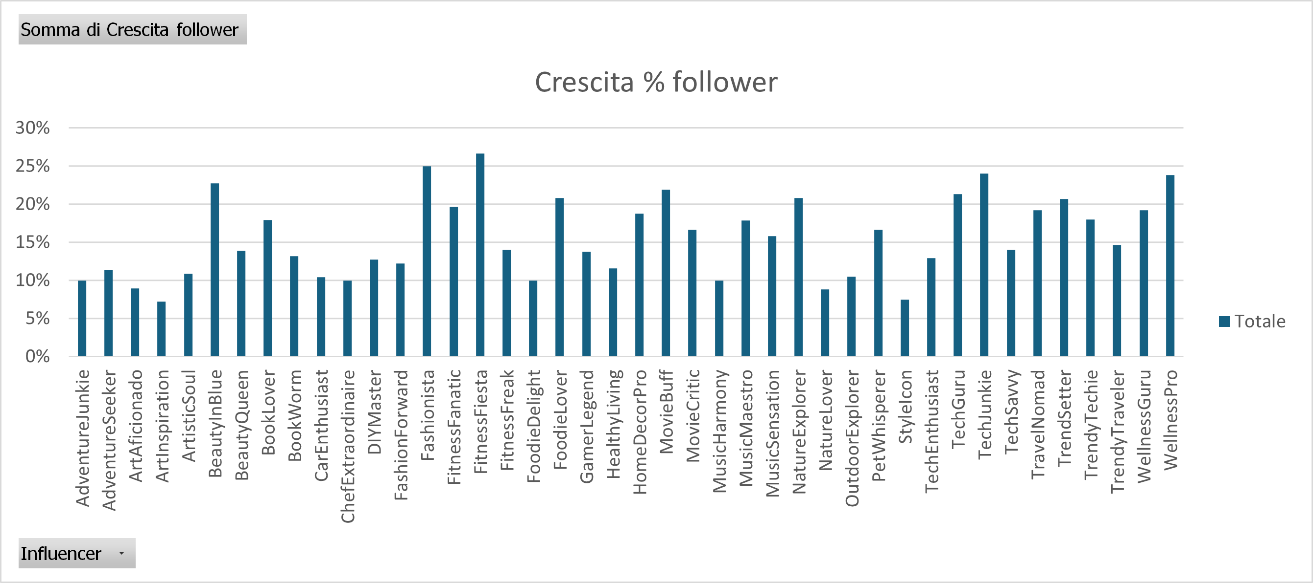

FitnessFiesta è l'influencer che è cresciuto di più in termini di follower. Possiamo ipotizzare che magari è più sponsorizzato rispetto agli altri.

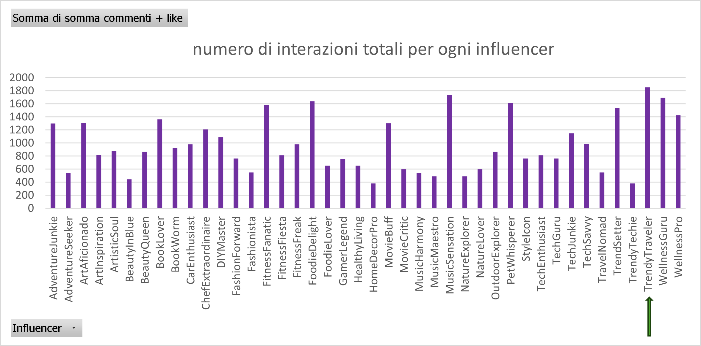
Anche se FitnessFiesta è l'influencer che è cresciuto in termini di follower, TrendyTraveler è l'influencer che ha riscosso il maggior numero di commenti e like, perciò è piu' "visibile" e magari è più bravo ad interagire con i suoi follower.

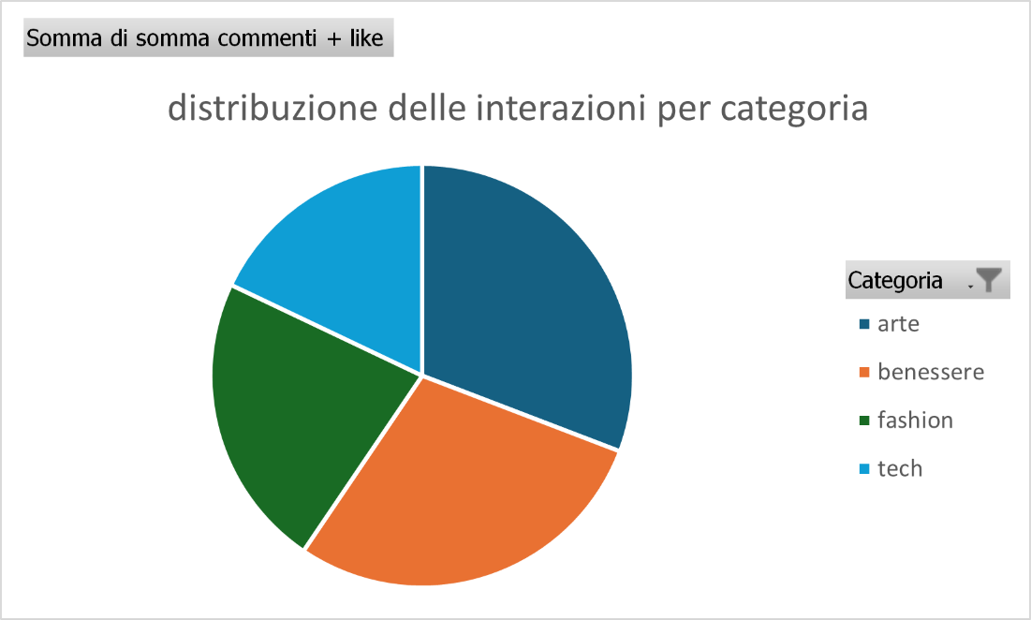
Arte è la categoria che ha ricevuto più interazioni, quindi possiamo presumere che alla gente interessi più l'arte che il fashion o il tech. Quasi a pari merito con l'arte è la categoria benessere. Possiamo ipotizzare che anche questa sia più interessante per gli utenti rispetto alle altre due categorie.

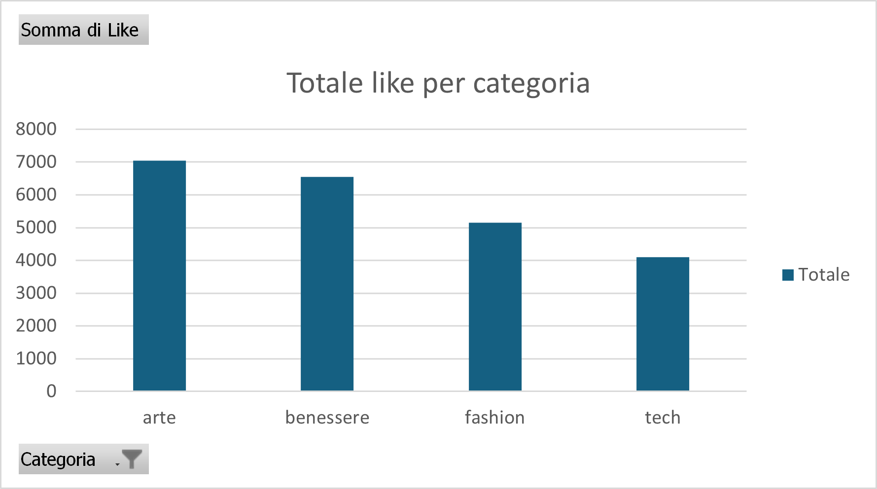
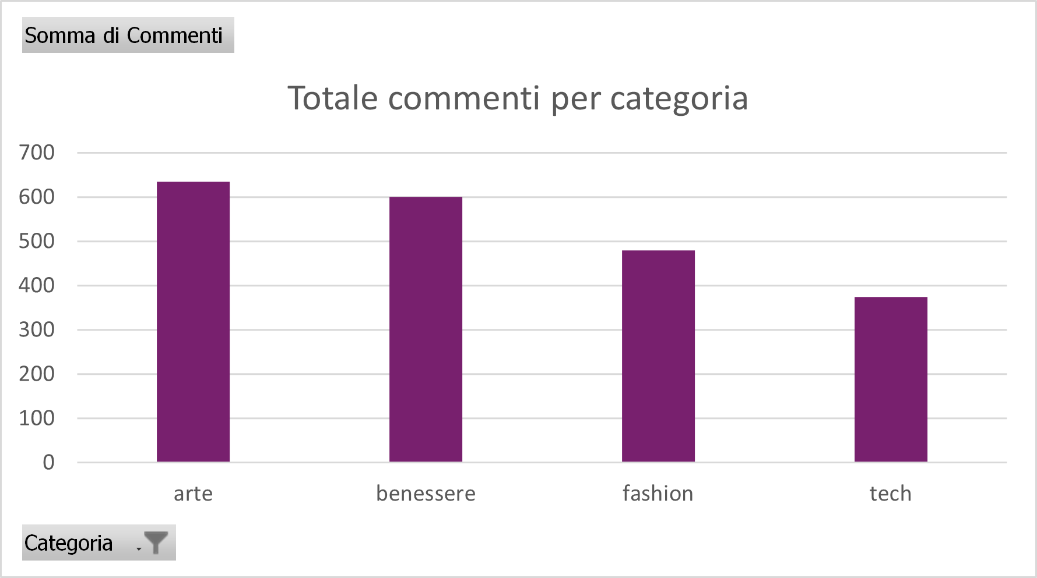

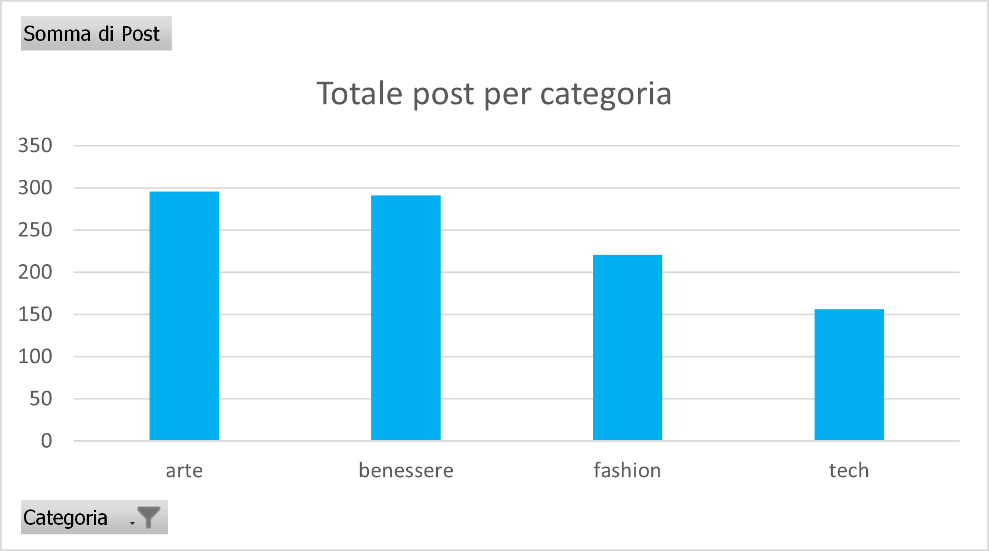
Arte è la categoria in cui son stati creati più post, ed infatti ha riscosso il maggior numero di interazioni, sia in termini di commenti che in termini di like. Questo ci porta a ipotizzare che postare di più fa interaggire maggiormente gli utenti con l'influencer.

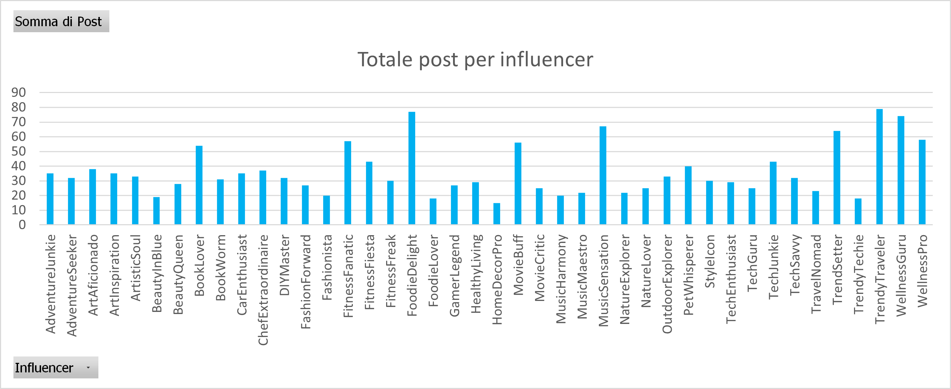
Stessa cosa per quanto riguarda gli influencer: l'influencer che ha postato di più, è l'influencer con il numero maggiore di interazioni. Il che non è scontato.

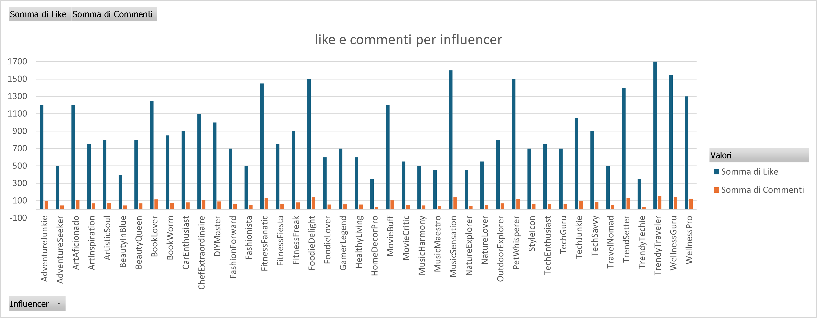
Per ogni influencer le interazioni sono maggiormente like.

